Sheet
玉米生产者补贴清册

行政区划： | 哈拉哈达镇.小城子村
序号 | 玉米生产者编码 | 玉米生产者姓名 | 补贴标准 | 补贴面积(亩) | 补助金额 | 备注
4100 | 1504220803010004001 | 肖玉春 | 26.07 | 11.00 | 286.77
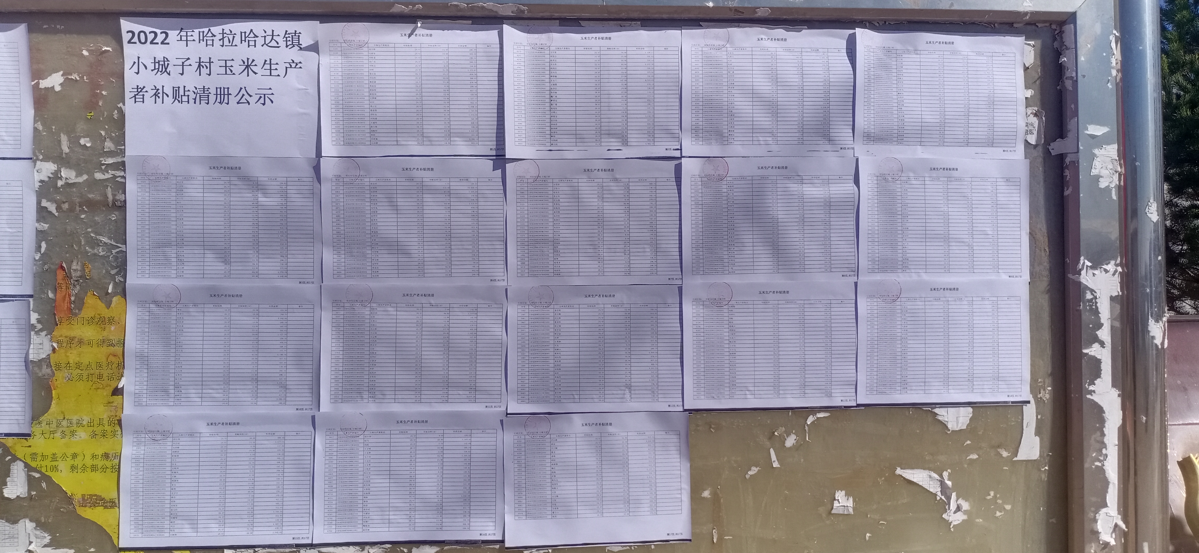
4106 | 1504220803010006001 | 刘树军 | 26.07 | 18.00 | 469.26
4113 | 1504220803010008001 | 刘桂富 | 26.07 | 5.00 | 130.35
4116 | 1504220803010010001 | 胡广友 | 26.07 | 21.50 | 560.51
4133 | 1504220803010016001 | 刘桂玉 | 26.07 | 6.00 | 156.42
4139 | 1504220803010018001 | 孙财 | 26.07 | 91.05 | 2,373.67
4150 | 1504220803010023001 | 国文良 | 26.07 | 25.10 | 654.36
4154 | 1504220803010025001 | 刘汉生 | 26.07 | 14.60 | 380.62
4157 | 1504220803010026001 | 董跃富 | 26.07 | 25.20 | 656.96
4160 | 1504220803010028001 | 和振全 | 26.07 | 8.00 | 208.56
4164 | 1504220803010030001 | 和振军 | 26.07 | 16.00 | 417.12
4169 | 1504220803010031001 | 和振华 | 26.07 | 12.50 | 325.88
4191 | 1504220803010038004 | 王奎霖 | 26.07 | 55.90 | 1,457.31
4194 | 1504220803010040001 | 孙友 | 26.07 | 35.00 | 912.45
4201 | 1504220803010042001 | 季云宝 | 26.07 | 42.00 | 1,094.94
4208 | 1504220803010045001 | 董建国 | 26.07 | 89.90 | 2,343.69
4213 | 1504220803010048001 | 国柱良 | 26.07 | 41.20 | 1,074.08
4216 | 1504220803010049001 | 刘艳清 | 26.07 | 20.00 | 521.40
4225 | 1504220803010059001 | 王建军 | 26.07 | 26.80 | 698.68
4230 | 1504220803010061001 | 黄玉贵 | 26.07 | 22.80 | 594.40
4248 | 1504220803010074001 | 周殿明 | 26.07 | 63.20 | 1,647.62
4253 | 1504220803010077003 | 韩朋 | 26.07 | 13.50 | 351.95
4254 | 1504220803010078001 | 刘彦龙 | 26.07 | 53.40 | 1,392.14
4274 | 1504220803010089001 | 王志国 | 26.07 | 24.00 | 625.68
4275 | 1504220803010090001 | 王世军 | 26.07 | 59.00 | 1,538.13
4277 | 1504220803020001001 | 陈国全 | 26.07 | 15.00 | 391.05
4279 | 1504220803020002001 | 陈国文 | 26.07 | 30.00 | 782.10
4303 | 1504220803020012001 | 王向东 | 26.07 | 48.00 | 1,251.36
4305 | 1504220803020013001 | 刘凤江 | 26.07 | 15.00 | 391.05
4312 | 1504220803020015001 | 王向玉 | 26.07 | 14.40 | 375.41
4317 | 1504220803020016001 | 韩青春 | 26.07 | 15.00 | 391.05
4325 | 1504220803020020001 | 王玉兰 | 26.07 | 167.00 | 4,353.69
4327 | 1504220803020021001 | 王淑霞 | 26.07 | 32.00 | 834.24
4331 | 1504220803020023001 | 张学江 | 26.07 | 29.00 | 756.03
4332 | 1504220803020024001 | 张学海 | 26.07 | 27.60 | 719.53
4335 | 1504220803020025001 | 魏广泉 | 26.07 | 22.00 | 573.54
4338 | 1504220803020026001 | 解景文 | 26.07 | 25.00 | 651.75
4346 | 1504220803020028001 | 聂广霞 | 26.07 | 11.00 | 286.77
4351 | 1504220803020031001 | 刘凤军 | 26.07 | 7.20 | 187.70
4358 | 1504220803020035002 | 田秀云 | 26.07 | 13.20 | 344.12
4374 | 1504220803020041001 | 韩青玉 | 26.07 | 44.20 | 1,152.29
4387 | 1504220803020046001 | 王向前 | 26.07 | 16.00 | 417.12
4400 | 1504220803020050001 | 李林君 | 26.07 | 24.00 | 625.68
4415 | 1504220803020059001 | 孙凤彬 | 26.07 | 21.00 | 547.47
4419 | 1504220803020060001 | 张国华 | 26.07 | 24.60 | 641.32
4425 | 1504220803020064001 | 解刚 | 26.07 | 28.00 | 729.96
4429 | 1504220803020066001 | 刘凤刚 | 26.07 | 35.00 | 912.45
4433 | 1504220803020069001 | 解占民 | 26.07 | 56.10 | 1,462.53
4435 | 1504220803020071001 | 张显民 | 26.07 | 5.00 | 130.35
4455 | 1504220803030004001 | 代景山 | 26.07 | 60.00 | 1,564.20
4459 | 1504220803030005001 | 代志 | 26.07 | 6.25 | 162.94
4461 | 1504220803030006001 | 代明 | 26.07 | 6.25 | 162.94
4462 | 1504220803030007001 | 王守合 | 26.07 | 17.00 | 443.19
4476 | 1504220803030011001 | 詹广泉 | 26.07 | 11.00 | 286.77
4488 | 1504220803030016001 | 吴学玲 | 26.07 | 5.00 | 130.35
4489 | 1504220803030017001 | 丛万良 | 26.07 | 5.00 | 130.35
4491 | 1504220803030018001 | 代景彬 | 26.07 | 10.00 | 260.70
4495 | 1504220803030019001 | 栗永军 | 26.07 | 13.00 | 338.91
4511 | 1504220803030025003 | 韩光 | 26.07 | 11.30 | 294.59
4526 | 1504220803030033001 | 王守海 | 26.07 | 2.50 | 65.18
4529 | 1504220803030035001 | 王守全 | 26.07 | 24.00 | 625.68
4546 | 1504220803030043001 | 张建玲 | 26.07 | 13.50 | 351.95
4552 | 1504220803030046001 | 牟玉柱 | 26.07 | 55.40 | 1,444.28
4556 | 1504220803030048001 | 马强 | 26.07 | 14.00 | 364.98
4560 | 1504220803030049001 | 于德华 | 26.07 | 19.50 | 508.37
4568 | 1504220803030053001 | 于福军 | 26.07 | 10.00 | 260.70
4587 | 1504220803030062001 | 宋景冬 | 26.07 | 52.30 | 1,363.46
4593 | 1504220803030067001 | 代景刚 | 26.07 | 16.00 | 417.12
4617 | 1504220803040002001 | 薄树新 | 26.07 | 12.70 | 331.09
4620 | 1504220803040003001 | 薄树民 | 26.07 | 5.60 | 145.99
4623 | 1504220803040006001 | 刘金春 | 26.07 | 59.50 | 1,551.17
4636 | 1504220803040012003 | 周鹏程 | 26.07 | 33.50 | 873.35
4641 | 1504220803040014001 | 刘桂春 | 26.07 | 19.60 | 510.97
4651 | 1504220803040017001 | 王守军 | 26.07 | 31.10 | 810.78
4659 | 1504220803040020001 | 王守春 | 26.07 | 33.60 | 875.95
4663 | 1504220803040021001 | 王守林 | 26.07 | 11.40 | 297.20
4666 | 1504220803040022001 | 周海军 | 26.07 | 435.00 | 11,340.45
4671 | 1504220803040023001 | 周海成 | 26.07 | 12.00 | 312.84
4678 | 1504220803040026001 | 周海玉 | 26.07 | 13.60 | 354.55
4682 | 1504220803040027001 | 郑亚军 | 26.07 | 7.80 | 203.35
4693 | 1504220803040032001 | 许占军 | 26.07 | 25.00 | 651.75
4712 | 1504220803040041003 | 王明飞 | 26.07 | 4.00 | 104.28
4724 | 1504220803040047001 | 薄树华 | 26.07 | 16.40 | 427.55
4726 | 1504220803040048001 | 刘凤学 | 26.07 | 22.00 | 573.54
4735 | 1504220803040052001 | 李秀莲 | 26.07 | 57.00 | 1,485.99
4742 | 1504220803040056001 | 周文敏 | 26.07 | 39.50 | 1,029.77
4755 | 1504220803040063001 | 李辉 | 26.07 | 20.00 | 521.40
4764 | 1504220803040070001 | 郑亚东 | 26.07 | 10.50 | 273.74
4765 | 1504220803040071001 | 郑亚斌 | 26.07 | 5.60 | 145.99
4774 | 1504220803040076002 | 李建国 | 26.07 | 3.00 | 78.21
4782 | 1504220803050001001 | 王文喜 | 26.07 | 8.50 | 221.60
4802 | 1504220803050007001 | 高凤和 | 26.07 | 23.00 | 599.61
4810 | 1504220803050010001 | 李月军 | 26.07 | 16.00 | 417.12
4815 | 1504220803050012001 | 高凤琢 | 26.07 | 48.30 | 1,259.18
4819 | 1504220803050013001 | 张成祥 | 26.07 | 43.00 | 1,121.01
4823 | 1504220803050014001 | 辛国玉 | 26.07 | 7.00 | 182.49
4829 | 1504220803050016001 | 韩忠文 | 26.07 | 9.00 | 234.63
4833 | 1504220803050018001 | 王文学 | 26.07 | 20.00 | 521.40
4839 | 1504220803050020001 | 李成树 | 26.07 | 62.00 | 1,616.34
4842 | 1504220803050021001 | 赵庆荣 | 26.07 | 10.00 | 260.70
4849 | 1504220803050023001 | 高占生 | 26.07 | 3.50 | 91.25
4855 | 1504220803050025001 | 潘全 | 26.07 | 40.00 | 1,042.80
4859 | 1504220803050026001 | 王文有 | 26.07 | 28.00 | 729.96
4862 | 1504220803050029001 | 高志芳 | 26.07 | 15.00 | 391.05
4865 | 1504220803050030001 | 王少臣 | 26.07 | 12.00 | 312.84
4874 | 1504220803050033001 | 李成军 | 26.07 | 38.00 | 990.66
4879 | 1504220803050035001 | 安月英 | 26.07 | 30.00 | 782.10
4880 | 1504220803050036001 | 李宝玉 | 26.07 | 17.00 | 443.19
4890 | 1504220803050040001 | 张爱民 | 26.07 | 64.00 | 1,668.48
4897 | 1504220803050044001 | 国闰良 | 26.07 | 50.00 | 1,303.50
4902 | 1504220803050048001 | 王文超 | 26.07 | 24.00 | 625.68
4912 | 1504220803050055001 | 高占清 | 26.07 | 35.00 | 912.45
4915 | 1504220803050056001 | 闫福臣 | 26.07 | 20.00 | 521.40
4919 | 1504220803050059001 | 李宝祥 | 26.07 | 16.00 | 417.12
4923 | 1504220803050061001 | 高凤成 | 26.07 | 37.00 | 964.59
4926 | 1504220803050062001 | 李成文 | 26.07 | 11.00 | 286.77
4933 | 1504220803050067001 | 王玉明 | 26.07 | 30.00 | 782.10
4939 | 1504220803050072001 | 高占祥 | 26.07 | 12.00 | 312.84
4941 | 1504220803050073001 | 高占林 | 26.07 | 68.00 | 1,772.76
4947 | 1504220803050076001 | 张建华 | 26.07 | 40.00 | 1,042.80
4950 | 1504220803050079001 | 薛金华 | 26.07 | 5.00 | 130.35
4958 | 1504220803050086001 | 张爱军 | 26.07 | 410.00 | 10,688.70
4964 | 1504220803060002001 | 张国林 | 26.07 | 47.00 | 1,225.29
4967 | 1504220803060003001 | 牟春祥 | 26.07 | 6.00 | 156.42
4970 | 1504220803060005001 | 牟春发 | 26.07 | 5.00 | 130.35
4972 | 1504220803060006001 | 李成贵 | 26.07 | 43.00 | 1,121.01
4975 | 1504220803060007001 | 安学礼 | 26.07 | 32.00 | 834.24
4978 | 1504220803060008001 | 闫福春 | 26.07 | 6.00 | 156.42
4982 | 1504220803060009001 | 赵艳军 | 26.07 | 13.00 | 338.91
4985 | 1504220803060010001 | 赵景军 | 26.07 | 30.00 | 782.10
4988 | 1504220803060011001 | 闫凤军 | 26.07 | 20.00 | 521.40
4994 | 1504220803060013001 | 于文芝 | 26.07 | 35.00 | 912.45
...

